消防団の配置等
消防団の配置状況

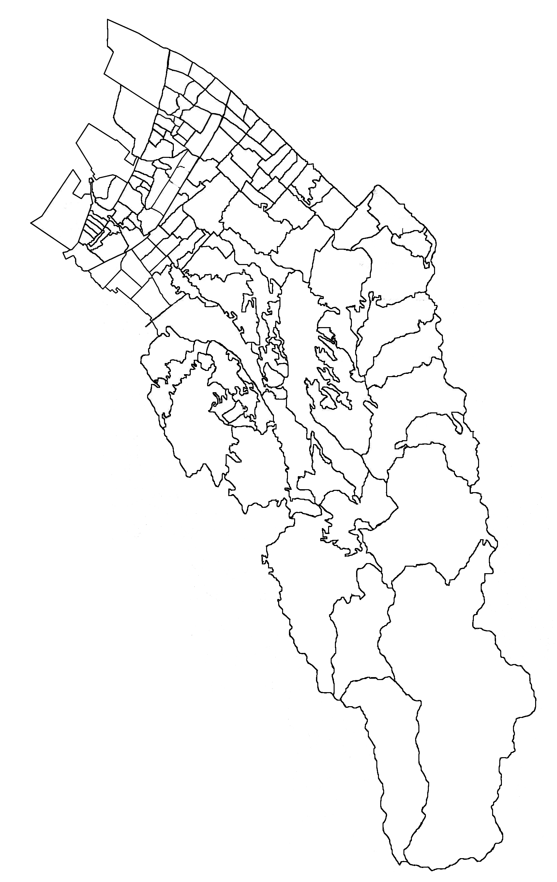
南海本線
国道26号線
JR阪和線
阪和自動車道
八木出張所
春木分署
岸城分署
岸和田市消防本部
岸和田市消防署
東葛城出張所
山直分署
国道170号線
阪神高速湾岸線
葛城上分団
大沢分団
消防団の組織図
春木分署
八木出張所

山直分署

岸城分署

岸和田市消防本部
岸和田市消防署

東葛城出張所

本 団
大 沢 分 団
葛城上分団

消防団の管轄区域
大沢分団 | 大沢町
葛城上分団 | 相川町・塔原町

消防団の沿革～分団別消防団員数
消防団の沿革
平成17年４月 | 岸和田市消防団（大沢分団、葛城上分団）が発足（条例定数30名）
平成17年９月 | 大沢・葛城上各分団の拠点施設が竣工、小型動力ポンプ積載車２台を配備
平成21年９月 | 第53回大阪府消防大会 小型動力ポンプ操法の部に出場 第２位
平成26年９月 | 第58回大阪府消防大会 小型動力ポンプ操法の部に出場
平成30年３月 | 平成29年台風21号による災害での活動の功績により平成29年度防災功労者消防庁長官表彰を受章
平成30年３月 | 大阪府より表彰旗を授与される
平成30年４月 | 平成29年台風21号による災害での活動の功績に対し岸和田市長より表彰状を授与される
平成30年７月 | 平成29年台風21号による災害での活動の功績により大阪の消防大賞を受賞
平成30年９月 | 平成29年台風21号による災害での活動の功績により平成30年度防災功労者内閣総理大臣表彰を受章
平成30年９月 | 第62回大阪府消防大会 小型動力ポンプ操法の部に出場 第３位

～
～
～
歴代消防団長 |  |  |  |  | （平成31年４月１日）
代 | 在任期間 |  |  |  | 氏名
初代 | 2005-04-28 |  | 平成21年３月31日 |  | 鈴木 貞勝
２代 | 平成21年４月 １日 |  | 平成26年３月31日 |  | 西出 秋廣
３代 | 平成26年４月 １日 |  | 現在に至る |  | 椎木 康宏

階級別消防団員数 |  |  |  |  | （平成31年４月１日）
階 級 区 分 | 団長 | 副団長 | 分団長 | 班長 | 団員 | 合計
定員 | 1 | 1 | 2 | 4 | 22 | 30
実員 | 1 | 1 | 2 | 4 | 22 | 30

分団別消防団員数 |  |  |  |  | （平成31年４月1日）
階 級 分団名 | 団長 | 副団長 | 分団長 | 班長 | 団員 | 合計
本団 | 1 | 1 |  |  |  | 2
大沢分団 |  |  | 1 | 2 | 10 | 13
葛城上分団 |  |  | 1 | 2 | 12 | 15
合計 | 1 | 1 | 2 | 4 | 22 | 30

